WFDesign
1. Màn hình Danh sách quỹ đất

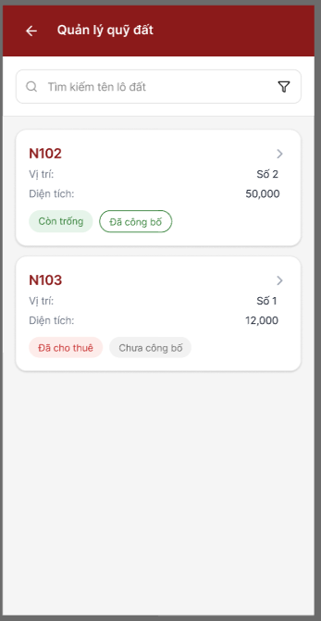

2. Bộ lọc tìm kiếm

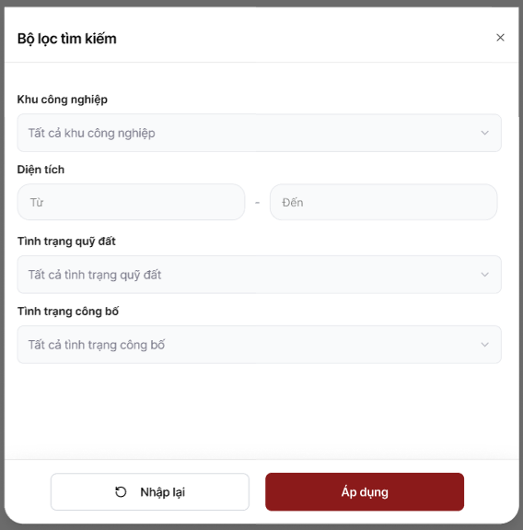

3. Màn hình Chi tiết lô đất

